Sheet1
 |  |  | 实验分析报告

实验名称： |  |  |  |  |  |  | 耗时：

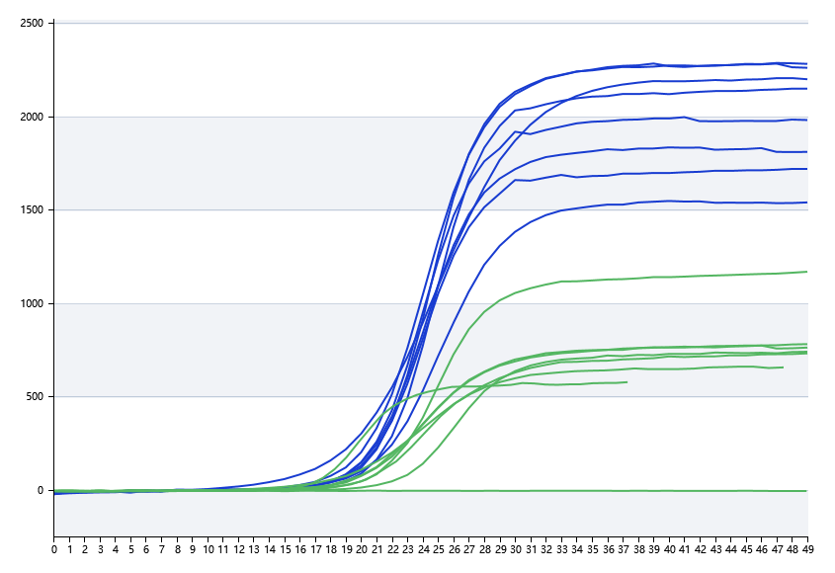
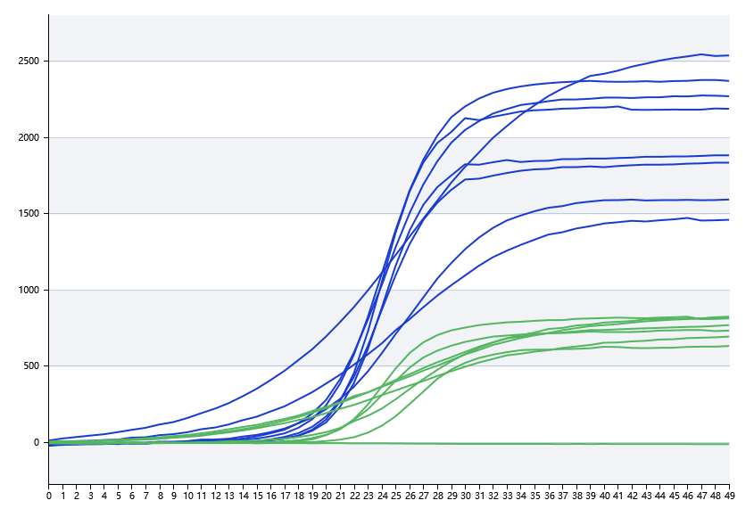

A | 1 | 2 | 3 | 4 | 5 | 6 | 7 | 8
基因1 | 19.539484726 | 20.761099826 | 20.737110718 | 19.72243031
基因2 | 20.394426199 | 20.866154033 | 17.817803538 | 16.527655092
基因3 | 17.030862808 | 17.030862808 | 17.030862808 | 17.030862808
基因4 | 17.030862808 | 17.030862808 | 17.030862808 | 17.030862808

B | 1 | 2 | 3 | 4 | 5 | 6 | 7 | 8
基因1 | 20.80148928 | 18.944296223 | 20.020267372 | 20.201520297
基因2 | 16.615278083 | 23.028384269 | 20.581302723 | 16.803158924
基因3 | 17.030862808 | 17.030862808 | 17.030862808 | 17.030862808
基因4 | 17.030862808 | 17.030862808 | 17.030862808 | 17.030862808

 |  |  |  |  |  | 日 期：

 |  |  |  |  |  | 操 作 人：

